상품제안서
엔보우 모노에어 셔큘레이터 탁상용 무선선풍기 | 상품코드: S27093

 |  |  |  |  |  |  | 02-713-8555 | www.synergygift.co.kr
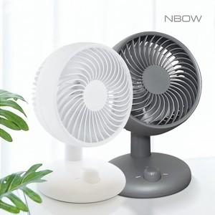

【상세/제작정보】 | <p><span style="font-size: 18pt;">화이트(품절, 재입고예정 없음)</span>&nbsp;</p>

【인쇄/포장옵션】 | 레이저 / 포장지포장

【공급단가】 | 수량 | 30~ | 100~ | 500~ | 1,000~ | 3,000~
*VAT별도 | 그레이 | 18,790원 | 17,770원 | 16,910원 | 16,470원 | 16,180원

【상품 URL】 | https://www.synergygift.co.kr:443/src/goods_detail.php?gdno=27093

